入力シート
 | 令和４年度 超高層ＺＥＨ－Ｍ実証事業 交付申請書情報入力シート
※各種書類は不備の無いよう、申請者自身でよく確認し、提出すること。
書類の不備、不足、誤りがあり、審査の継続が困難であるとSIIが判断した際は、申請書類の不受理や不採択になる場合があるので注意すること。
██ オレンジ色のセルは入力必須項目。
（一部のシートは、白色のセルへの入力もあるので確認すること）

本シートに入力すると、各種申請様式に自動転記されます。
本シートに無い情報は、各種申請様式に直接入力してください。
 | １．基本情報 |  |  |  |  | 入力方法
 | 基礎情報 | 補助事業の名称 |  | (例) ○○○○マンション | 超高層ＺＥＨ－Ｍ実証事業 | マンション名など補助事業を特定できる名称であること ※個人申請の場合、個人名を補助事業の名称につけないこと ※25文字程度に収めること ※半角記号は使用しないこと（/、’、＃、[など）
 |  | 住棟の種別 |  |  | ←プルダウンより選択 | 該当する種別を選択する
 |  | 事業期間区分 |  |  | ←プルダウンより選択 | 該当する区分を選択する
 |  | 交付申請日 |  | (例) 202X年 X 月 X 日 | ←yyyy/m/dで入力 | 交付申請書を提出する日（2022年6月1日~6月30日の間）
 |  | 1 | 事業着手予定日 | (例) 202X年 X 月 X 日 | ←yyyy/m/dで入力 | 交付決定予定日以降の日付（西暦で入力すること）（交付決定予定日は公募要領Ｐ13参照）
 |  |  | 当該年度事業完了予定日 | (例) 202X年 X 月 X 日 | ←yyyy/m/dで入力 | 単年度事業：1/20 複数年度事業：2/3
 |  | 実績報告書 提出予定日 |  | (例) 202X年 X 月 X 日 | ←yyyy/m/dで入力 | 事業完了日より30日以内または 単年度事業：1/27 複数年度事業：2/10 いずれか早い日付以前
 |  | 最終事業年度の事業完了予定日 |  | (例) 202X年 X 月 X 日 | ←yyyy/m/dで入力 | 最終年度の1月20日以内の日付（西暦で入力すること）
 |  | BELS評価書取得予定日 |  | (例) 202X年 X 月 X 日 | ←yyyy/m/dで入力 | 初年度事業完了前に必ず取得すること
 |  | 検査済証取得予定日 |  | (例) 202X年 X 月 X 日 | ←yyyy/m/dで入力 | 最終事業年度の事業完了前に必ず取得すること
 |  | 建物登記事項証明書取得予定日 |  | (例) 202X年 X 月 X 日 | ←yyyy/m/dで入力 | 最終事業年度の完了実績報告書の提出前に必ず取得すること
 |  | 販売開始予定日または 入居者募集開始予定日 |  | (例) 202X年 X 月 X 日 | ←yyyy/m/dで入力 | 時期が未定の場合は『未定』と入力すること
 |  | 事業者から購入者への引渡し開始予定日（分譲のみ） |  | (例) 202X年 X 月 X 日 | ←yyyy/m/dで入力 | 事業主から購入者への引き渡し開始予定日を入力（分譲のみ）（事業完了から2か月以上空ける）

法人申請
個人申請
 | ２．申請者情報 |  |  |  |  | 入力方法
 | 申請者１ | 申請者情報 |  | 2 |  | 該当する申請区分を選択
 |  | 申請者名（ふりがな） |  | (例) まるまるまるかぶしきがいしゃ |  | ひらがなで入力
 |  | 申請者名（法人名、氏名） |  | (例) 〇〇〇株式会社 |  | 申請者名（法人名または氏名）を入力
 |  | 代表者 | 役職名 | (例) 代表取締役 |  | 法人申請の場合、商業登記簿の記載と一致させること（個人申請者は入力不要）（社内役職（社長等）は入力不要）
 |  |  | 氏名（ふりがな） | (例) かんきょう たろう |  | ひらがなで入力（個人申請者は入力不要）
 |  |  | 氏名 | (例) 環境 太郎 |  | 法人申請の場合、商業登記簿の記載と一致させること（個人申請者は入力不要）
 |  | 生年月日 |  |  |  | 申請者が法人の場合入力不要
 |  | 所在地 | 郵便番号 | (例) 104-0000 |  | 7桁半角数字を「-（ハイフン）」なしで入力
 |  |  | 住所 | (例) 東京都中央区○○町○丁目○番○号 |  | 都道府県から入力
 |  |  | 電話番号 | (例) 03-0000-1111 |  | 個人申請者の場合、日中に必ず連絡のとれる電話番号を入力すること
 |  | メールアドレス（個人申請のみ） |  |  |  | 申請者が法人の場合入力不要（キャリアメール（携帯メール）は入力不可）
 |  | 法人番号 |  | (例) 1234567890123 |  | 13桁（国税庁｜法人番号公表サイト参照）
 | ←共同申請者２がいる場合、左の「＋」ボタンを押下し、入力欄を出現させる
 | ←共同申請者３がいる場合、左の「＋」ボタンを押下し、入力欄を出現させる
 | ←共同申請者４がいる場合、左の「＋」ボタンを押下し、入力欄を出現させる

 | ３．ZEHデベロッパー情報 |  |  |  |  | 入力方法
 | 登録情報 | 登録名称 |  | (例) ▽▽株式会社
 |  | 登録状況 |  | (例) 登録済（プルダウン選択する） |  | 本事業に関与するZEHデベロッパーの登録状況を選択する （登録済みのデベロッパー実績報告は提出済であること）
 |  | 登録番号 |  | (例) ZEHM00-00000-A

 | ４．補助事業担当者情報 |  |  | ※法人申請の場合のみ入力する |  | 入力方法
 | 申請者１ 担当者情報 | 代表担当者 |  | (例) ● |  | 共同申請の場合、代表担当者に「●」を入力し、それ以外は「－」を入力すること（単独申請の場合不要） ※今後の審査に関する連絡は全て代表担当者に対して行います
 |  | 担当者 | 所属 | (例) ○○〇部○○課 |  | 記載事項がない場合は「－」を入力すること
 |  |  | 役職名 | (例) 課長 |  | 記載事項がない場合は「－」を入力すること
 |  |  | 氏名（ふりがな） | (例) まる たろう |  | 申請者内における補助事業担当者情報を入力すること
 |  |  | 氏名 | (例) 丸 太郎
 |  | 連絡先 | 郵便番号 | (例) 104-0000 |  | 7桁半角数字を「-（ハイフン）」なしで入力
 |  |  | 住所 | (例) 東京都中央区○○町○○丁目○○番○○号 |  | 都道府県から入力
 |  |  | 電話番号 | (例) 03-0000-1111 |  | 入力必須
 |  |  | 携帯番号 | (例) 090-0000-1112 |  | 記載事項がない場合は入力なしで可
 |  |  | メールアドレス | (例) t-maru@zehzeh.com |  | キャリアメール（携帯メール）は入力不可

 | ←共同申請者２がいる場合、左の「＋」ボタンを押下し、入力欄を出現させる
 | ←共同申請者３がいる場合、左の「＋」ボタンを押下し、入力欄を出現させる
 | ←共同申請者４がいる場合、左の「＋」ボタンを押下し、入力欄を出現させる

 | ５．事業者の実務実績に関する事項 |  |  | ※法人申請の場合のみ入力する |  | 入力方法
 | 申請者１ 直近1年目 | 事業報告期間（始点） |  | (例) 2021年 4 月 1 日 |  | 直近3年間の事業実績について入力すること（西暦で入力）
 |  | 事業報告期間（終点） |  | (例) 2022 年 3 月 31 日
 |  | 総資産（円） |  | (例) 10,000,000,000
 |  | 流動資産（円） |  | (例) 10,000,000,000
 |  | 流動負債（円） |  | (例) 10,000,000,000
 |  | 純資産（円） |  | (例) 10,000,000,000
 |  | 売上高（円） |  | (例) 10,000,000,000
 |  | 経常利益（円） |  | (例) 10,000,000,000

 | 申請者１ 直近2年目 | 事業報告期間（始点） |  | (例) 2021年 4 月 1 日 |  | 直近3年間の事業実績について入力すること（西暦で入力）
 |  | 事業報告期間（終点） |  | (例) 2022 年 3 月 31 日
 |  | 総資産（円） |  | (例) 10,000,000,000
 |  | 流動資産（円） |  | (例) 10,000,000,000
 |  | 流動負債（円） |  | (例) 10,000,000,000
 |  | 純資産（円） |  | (例) 10,000,000,000
 |  | 売上高（円） |  | (例) 10,000,000,000
 |  | 経常利益（円） |  | (例) 10,000,000,000

 | 申請者１ 直近3年目 | 事業報告期間（始点） |  | (例) 2021年 4 月 1 日 |  | 直近3年間の事業実績について入力すること（西暦で入力）
 |  | 事業報告期間（終点） |  | (例) 2022 年 3 月 31 日
 |  | 総資産（円） |  | (例) 10,000,000,000
 |  | 流動資産（円） |  | (例) 10,000,000,000
 |  | 流動負債（円） |  | (例) 10,000,000,000
 |  | 純資産（円） |  | (例) 10,000,000,000
 |  | 売上高（円） |  | (例) 10,000,000,000
 |  | 経常利益（円） |  | (例) 10,000,000,000

 | ←共同申請者２がいる場合、左の「＋」ボタンを押下し、入力欄を出現させる

 | ←共同申請者３がいる場合、左の「＋」ボタンを押下し、入力欄を出現させる

 | ←共同申請者４がいる場合、左の「＋」ボタンを押下し、入力欄を出現させる

 | ６．他の補助金に関する事項 |  |  |  |  | 入力方法
 | 他の補助金 への申請 | 他の補助金への申請有無 |  |  |  | 他の補助金への申請有無をプルダウンリストより選択すること
 |  | 他の補助金名 |  | (例) 〇▽□補助金 |  | 他の補助金に申請する（している）場合、その補助金の正式名称を入力すること
 |  | 他の補助金名 |  |  |  | 同上
 |  | 他の補助金名 |  |  |  | 同上

 | ７．資金調達計画 |  |  |  |  | 入力方法
 |  | 補助事業の遂行に係る融資計画 |  | (例) 有り |  | 補助事業遂行のための融資計画の有無を選択すること
 |  | 融資予定時期 |  | (例) 202X/X/X | ←yyyy/m/dで入力
 |  | 抵当権設定予定 |  | (例) 無し |  | 補助対象建築物に対する抵当権設定予定の有無を選択（原則、根抵当権設定は認められない）

 | ８．事業に係る設計者等情報 |  |  |  |  | 入力方法
 | 設計者 | 法人名称 |  | (例) □□設計事務所
 |  | 代表者 |  | (例) 設計 次郎
 |  | 事業内容 |  | (例) 設計
...

2.全体概要
...
 | 住棟形状
...
㎡ | 住戸 平均 床面積 | 0.00
㎡
㎡ |  | ㎡
 |  |  |  | ❾ 普及促進に向けた広報計画の積極度
 | 0.00 |  |  | 媒体の分類 |  | BELS簡易表示による 住棟のエネルギー消費 削減率表示 | 広報実施 開始年月 | 全住戸のBELS 取得と訴求 | 全住戸の 光熱費 削減効果の 訴求 | 快適性、 健康面への 言及
 | ％
□ | 屋上緑化、壁面緑化
❾に記載し、交付決定をうけた内容は、
完了実績報告時に、計画通り行ったという証憑を提出いただきます。
計画通りの広報が行われていない場合は、交付決定の取消しとなる場合があるので注意してください。
※このオブジェクトは削除して入力すること。
...
 |  |  | ｋＷ
...
 |  |  | ｋＷ
...
 |  |  |  | ❿ ＺＥＨ-Ｍの実現に資する導入設備等
 |  |  |  | 項目 | 設備・システム名 | システム概要（能力・性能・規模・他） |  |  |  | 導入戸数 （戸) | 補助
...
 |  |  |  | 断熱
...

3.補助事業概要図
◆補助対象設備を赤でマーキング。複数年度事業は、１年目：赤、２年目：青、３年目：緑、４年目：オレンジ、５年目：紫 に色分けする
 | ３．補助事業概要図（イラスト、設備図等を用いて事業内容を表現する）
 | 補助事業の名称 | (例) ○○○○マンション 超高層ＺＥＨ－Ｍ実証事業 | 補助事業者名 | (例) 〇〇〇株式会社

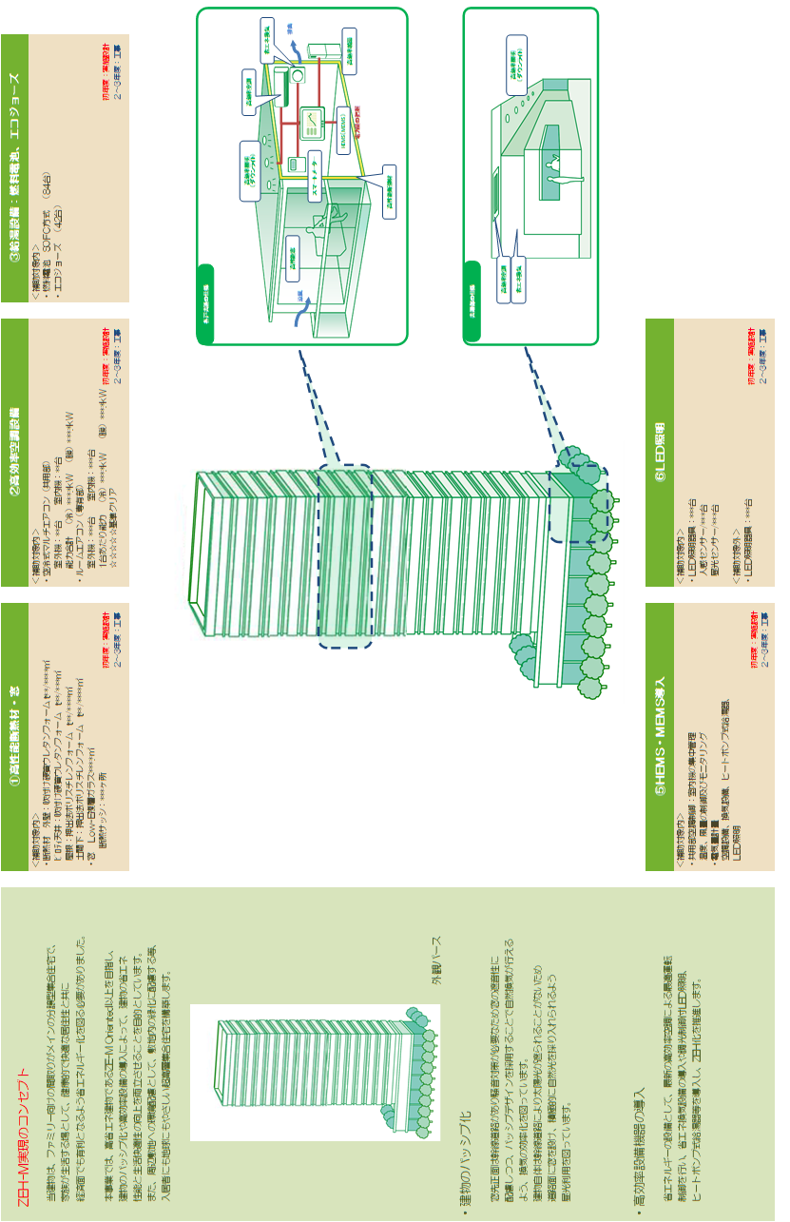

・レイアウトは自由ですが、下記事項は必ず作成すること。
【事業全体を示すシステム概念図】
事業全体の概要を示す概念図を作成すること。
【外観写真、または外観パース】
外観写真、または外観パースを添付すること。
※作成例は事例であり、補助対象の可否を示すものではないので注意すること。
※補助対象設備は赤でマーキングしてください。複数年度の場合は、
１年目：赤、２年目：青、３年目：緑、４年目：オレンジ、５年目：紫 でマーキングすること。

(注)
作成した図を貼り付けする際は、この図を削除すること

10.費用明細書（共用部）
...
 |  |  |  |  | 備 考
 | 補助対象経費 |  | 補助対象外経費
金 額 | 数量 | 金 額 | 数量 | 金 額
0 |  | 0 | 0 | 0
注） 小計・合計・集計欄の
数式に影響が出るため
行を追加する場合には、
項目の先頭や最後ではなく、
中程で行の追加をすること
0 |  | 0 | 0 | 0
0 |  | 0 | 0 | 0
0 |  | 0 | 0 | 0
0 |  | 0 | 0 | 0
0 |  | 0 | 0 | 0
0 |  | 0 | 0 | 0
0 |  | 0 | 0 | 0
0 |  | 0 | 0 | 0
0 |  | 0 | 0 | 0
0 |  | 0 | 0 | 0
0 |  | 0 | 0 | 0
0 |  | 0 | 0 | 0
0 |  | 0 | 0 | 0
0 |  | 0 | 0 | 0
0 |  | 0 |  | 0
0 |  | 0 | 0 | 0
0 |  | 0 | 0 | 0
0 |  | 0 | 0 | 0
0 |  | 0 | 0 | 0
0 |  | 0 | 0 | 0
0 |  | 0 | 0 | 0
0 |  | 0 | 0 | 0
0 |  | 0 | 0 | 0
0 |  | 0 | 0 | 0
...

14.事業実施工程表
...
◎実施計画書内「４．事業予定」に項目のある予定日を工程表内にも明示すること。
・複数年度事業の場合、すべての年度の予定しているスケジュールを明示すること。
・事業工程をプロットすること。

